关系图
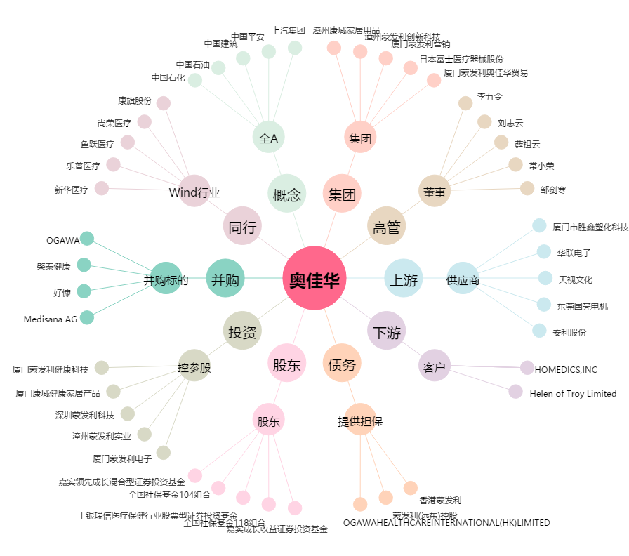
奥佳华[002614.SZ] - 关系概览图

